CollectiveAccess
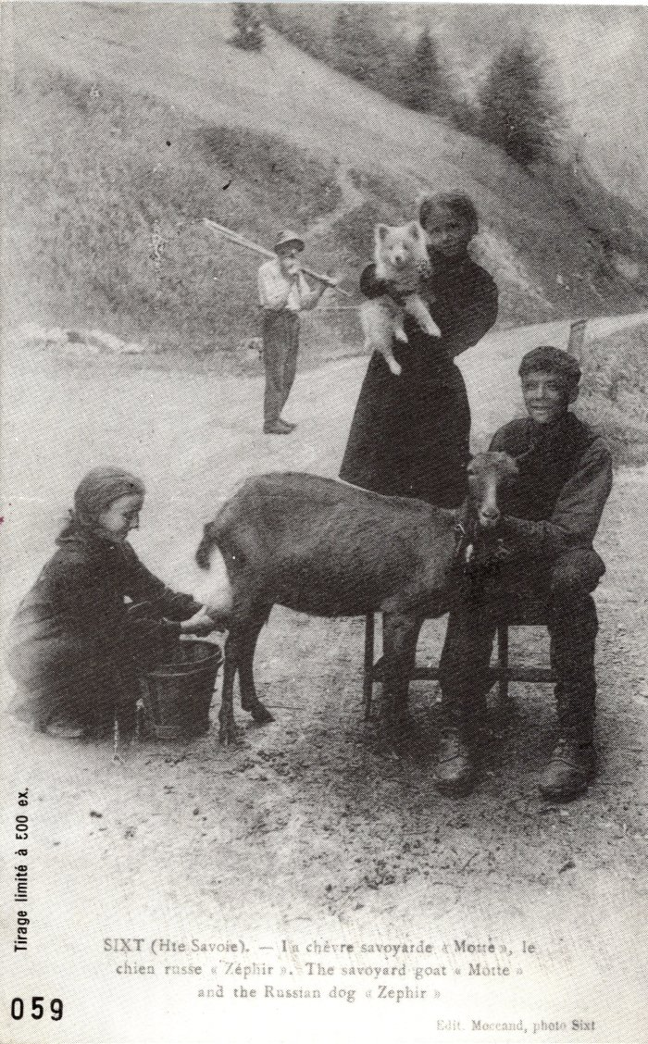
Image | Object | Description | Date
 | Carte postale de "La chèvre savoyarde "motte" et le chien "Zéphir"" à Sixt (2-027) | Carte postale de "La chèvre savoyarde "motte" et le chien "Zéphir"" à Sixt Pierre au merle
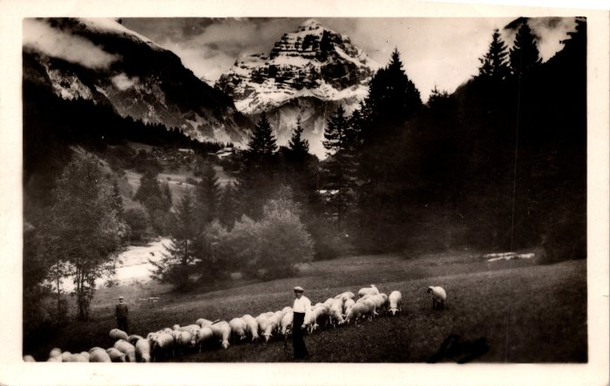 | Pâturage avec les moutons (2-1149) | Pâturage avec les moutons

